Centrage
C 172 S F-OOOO |  |  |  |  | C 172 S F-OOOO |  |  |  |  | C 172 S F-OOOO
 |  |  |  |  | Etudiez attentivement cet exemple et notez que,
 |  |  |  |  | avec 4 passagers de 77 Kg et 10 Kg de bagage
 |  |  |  |  | ON NE PEUT METTRE QUE 97 L D'ESSENCE
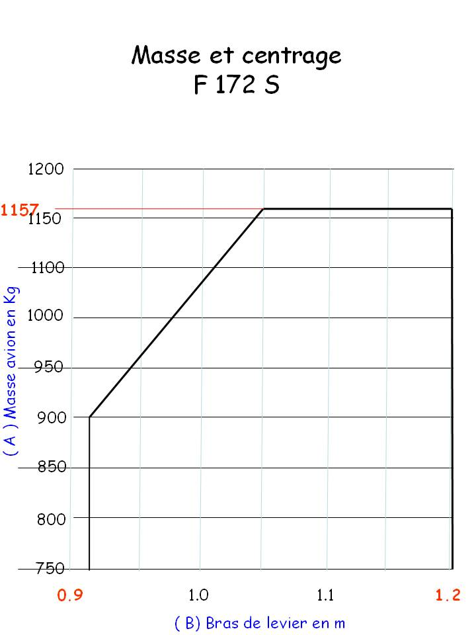

EXEMPLE

masse à vide: |  | 770 | 1.026 | 790.02 | masse à vide: |  | 770 | 1.026 | 790.02 | masse à vide: |  | 770 | 1.026 | 790.02

essence L: | 80 | 58 | 1.22 | 70.27 | essence L | 97(x0,72) | 69 | 1.22 | 84.18 | essence L | x0,72 |  | 1.22

passagers avant: |  | 160 | 0.94 | 150.4 | passagers avant: |  | 154 | 0.94 | 144.76 | passagers avant: |  |  | 0.94

passagers arrière: |  | 160 | 1.85 | 296 | passagers arrière: |  | 154 | 1.85 | 284.9 | passagers arrière: |  |  | 1.85

bag. max 54Kg zone1: |  | 5 | 2.41 | 12.05 | bag. max 54Kg zone1: |  | 10 | 2.41 | 24.1 | bag. max 54Kg zone1: |  |  | 2.41

TOTAL < 1157 : |  | 1153 |  | 1318.742 | TOTAL < 1157 : |  | 1157 |  | 1327.96 | TOTAL < 1157 :
 |  | A |  | B |  |  | A |  | B |  |  | A |  | B
B : A = bras de levier = |  |  | 1.14 | < 1,20 | B : A = bras de levier = |  |  | 1.15 | < 1,20 | B : A = bras de levier = |  |  |  | < 1,20
Vous pouvez faire une simulation en introduisant VOS PROPRES VALEURS dans les cases bleues du tableau de gauche.

